Sheet1
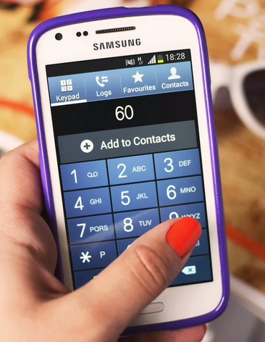
Words | Answer Expected
child | 222444445553
world | 96667775553
school | 777722244666666555
state | 777782833
morning | 666677766444664
information | 4446633366677762844466666
business | 22887777444663377777777
president | 7777337777444333668
government | 46668883377766633668

Criptografe as palavras fornecidas usando Multi Tap Cipher. Esta cifra é baseada no discador de telefones celulares antigos. Onde 2 tem que ser pressionado uma vez para obter A, duas vezes para obter B e três vezes para obter C. Assim, A=2, B=22, C=222 Da mesma forma, D=3, E=33, F=333 G=4, H=44, I=444, J=5, K=55, L=555, M=6, N=66, O=666, T=8, U=88, V=888 Isso tem apenas duas exceções (como 4 letras estão no número 7 e 9 no discador)P=7, Q=77, R=777, S=7777 W=9, X=99, Y=999, Z=9999 Portanto, o excel será codificado como e x c e l = 33 99 222 33 555 = 339922233555 (Dei espaço por uma questão de brevidade)

